ログインページ
外部設計書 |  |  |  |  | 画面名 |  | ログインページ |  |  |  | 作成者 | 有我 裕哉 |  |  | 更新者
 |  |  |  |  | システム名 |  | login |  |  |  | 作成日 | 2021-06-04 |  |  | 更新日
 |  |  |  |  | 備考

Komike(仮)
7
 | 画面設計
6
受講者向け掲示板サイト

5
ログインページ

 |  |  |  |  |  |  | IDについての説明
１
ID入力欄

パスワード入力欄
 |  |  |  |  |  |  | パスワードを入力してください
2

3
新規登録へのリンク

ログイン
4

 | ここからフッター

 | 機能設計

 |  | 1「ID入力」

 |  | 2「パスワード入力」

 |  | 3、新規登録のリンクをクリック
 |  | 新規登録ページへ遷移

 |  | 4、ログインのボタンをクリック
 |  | IDとパスワードがあっていた場合、トップページを遷移
 |  | 合致していなかった場合は、アラートで表示

 |  | 5、ログインバナー

 |  | 6、ロゴ

 |  | 7、サイトの簡易説明

 | 項目定義書

 | No |  | 物理名 | 論理名 |  | 画面型 |  | データ型 | min | max | DBテーブル |  | DBカラム | 備考
 |  | 1 | ID | id |  | textbox
 |  | 2 | password | password |  | textbox
 |  | 3 | regist | 新規登録 |  | link
 |  | 4 | login | ログイン |  | link
 |  | 5 | banner | バナー
 |  | 6 | logo | ロゴ
 |  | 7 |  | サイト説明

トップページ
外部設計書 |  |  |  |  | 画面名 |  | メニュページ |  |  |  | 作成者 | 有我祐哉 |  |  | 更新者
 |  |  |  |  | システム名 |  | menu |  |  |  | 作成日 | 2021-06-04 |  |  | 更新日
 |  |  |  |  | 備考

Komike(仮)
 | 画面設計
8
9
7
ログアウトはこちら
受講者向け掲示板サイト

1
2
3
4
5
メニュー⌂
雑談ルーム
Q&Aルーム
理解度テスト
パスワード変更はこちら

6
Q＆Aルーム トピック表示
スクロール機能あり
aaaaaaaaaaaaaaaaaaaaa
aaaaaaaaaaaaaaaaaaaa
aaaaaaaaaaaaaaaaaaaaaa

 | ここからフッター

 | 機能設計

 |  | 1、メニュークリック
 |  | メニュページへ遷移

 |  | 2、雑談ルームをクリック
 |  | 雑談ルームへ遷移

 |  | 3、Q＆Aをクリック
 |  | Q＆Aへルームへ遷移

 |  | 4、理解度テストをクリック
 |  | 理解度テストページへ遷移

 |  | 5、パスワード
 |  | 変更をクリック
 |  | パスワード変更ページへ遷移

 |  | 6、Q＆Aのトピックを表示
 |  | Q＆Aの評価の高いトピックを3つ表示
 |  | 表示されているトピックから元のトピックへは飛べない

 |  | 7、ログアウトボタンをクリック
 |  | ログインページへ遷移

 |  | 8、ロゴ

 |  | 9、サイト簡易説明

 | 項目定義書

 | No |  | 物理名 | 論理名 |  | 画面型 |  | データ型 | min | max | DBテーブル |  | DBカラム | 備考
 |  | 1 | menu | メニュー |  | link,button
 |  | 2 | talk | トーク |  | link,button
 |  | 3 | study | Q＆A |  | link,button
 |  | 4 | test | 理解度テスト |  | link,button
 |  | 5 | change_password | パスワード変更 |  | link,button
 |  | 6 | topic | トピック |  | textbox
 |  | 7 | logout | ログアウト |  | link,button
 |  | 8 | banner | ロゴ
 |  | 9

新規登録ページ
外部設計書 |  |  |  |  | 画面名 |  | 新規登録ルーム |  |  |  | 作成者 | 有我 裕哉 |  |  | 更新者
 |  |  |  |  | システム名 |  | new |  |  |  | 作成日 | 2021-06-04 |  |  | 更新日
 |  |  |  |  | 備考

Komike(仮)
6
 | 画面設計
5
受講者向け掲示板サイト

新規登録
4

 |  |  |  |  |  |  | IDについての説明
1
新規ID入力欄

新規パスワード入力欄
 |  |  |  |  |  |  | パスワードを入力してください
2

3
登録ボタン

 | ここからフッター

 | 機能設計

 |  | 1、新規IDを入力
 |  | 同じIDがないかのチェックは行う
 |  | 同じIDがあった場合は、アラートで表示

 |  | 2、パスワードの登録

 |  | 3、登録ボタンをクリック
 |  | ウィンドウアラートなどで登録の完了を知らせる
 |  | その後、ログインページへ遷移

 |  | 4、新規登録バナー

 |  | 5、ロゴ

 |  | 6、サイト簡易説明

 | 項目定義書

 | No |  | 物理名 | 論理名 |  | 画面型 |  | データ型 | min | max | DBテーブル |  | DBカラム | 備考
 |  | 1 | id | id |  | textbox
 |  | 2 | password | password |  | textbox
 |  | 3 | regist_button | 登録ボタン |  | link,button
 |  | 4 | banner | バナー
 |  | 5 | logo | ロゴ
 |  | 6

パスワード変更ページ
外部設計書 |  |  |  |  | 画面名 |  |  | パスワード変更画面 |  |  |  | 作成者 | 有我祐哉 |  |  | 更新者
 |  |  |  |  | システム名 |  |  | パスワード変更 |  |  |  | 作成日 | 2021-06-04 |  |  | 更新日
 |  |  |  |  | 備考

Komike(仮)
6
 | 画面設計
5
受講者向け掲示板サイト

パスワード変更
4

 |  |  |  |  |  |  |  | 以前のパスワードについての説明
1
以前のパスワード入力欄

新規パスワード入力欄
 |  |  |  |  |  |  |  | パスワードを入力してください
2
表示

3
変更ボタン

 | ここからフッター

 | 機能設計

 |  | 1、既存パスワードの入力
 |  | 現在使っているパスワードの入力
 |  | ログインしている人のIDと入力されたパスワードがあっているのかをチェック

 |  | 2、新規パスワードの入力
 |  | 新しいパスワードを入力してもらう
 |  | 以前のパスワードと一致していた場合でも、変更は可
 |  | パスワードは可視化もできるようにする。パスワードを2回入力させ、確認することは行わない。

 |  | 3、変更ボタンをクリック
 |  | ウィンドウアラートなどで変更したことを表示
 |  | メニューページへ遷移

 |  | 4、パスワード変更バナー

 |  | 5、ロゴ

 |  | 6、サイトの簡易説明

 | 項目定義書

 | No |  | 物理名 | 論理名 |  | 画面型 |  |  | データ型 | min | max | DBテーブル |  | DBカラム | 備考
 |  | 1 | password | password |  | textbox
 |  | 2 | new_password | new_password |  | textbox
 |  | 3 | change | 変更 |  | link | button
 |  | 4 | banner | バナー
 |  | 5 | logo | ロゴ
 |  | 6 |  | サイト説明

雑談ルーム
外部設計書 |  |  |  |  |  | 画面名 |  | 雑談ルーム |  |  |  | 作成者 | 奥冨乃葵 |  |  | 更新者
 |  |  |  |  |  | システム名 |  | Com_room |  |  |  | 作成日 | 2021-06-04 |  |  | 更新日
 |  |  |  |  |  | 備考

1
3
Komike(仮)
2
 | 画面設計
ログアウトはこちら
受講者向け掲示板サイト
4
5
6
7
メニュー⌂
雑談ルーム
Q&Aルーム
理解度テスト
パスワード変更はこちら

雑談ルームへようこそ
8
名前
9
添付画像
ファイル選択
10
本文
11

書き込む
12
名無しさん 2020年5月14日(月) 19:49
削除

掲示板のテストです。

名無しさん 2018年5月14日(月) 19:32
削除
掲示板のテストです。

前のページ
13
次のページ

footer

 | 機能設計

 |  | 「８ 名前」 |  | ※必須項目

 |  |  | 名前を入力する。匿名かどうか選択可能
 |  |  | 名前が空欄の場合は、「名無し」と表示

 |  | 「９ 添付画像」

 |  |  | 自分のデバイスから画像を添付するか任意で選択可能

 |  | 「１０ 本文」 |  |  | ※必須項目

 |  |  | 書き込む内容を入力。

 |  | 「１１ 書き込む」クリック

 |  |  | 上記で入力した内容が表示される。その際ウィンドウアラートにて「書き込みをしてもいいですか？」と表示

 |  | 「１２ 削除」クリック

 |  |  | 投稿した内容を削除することができる。その際ウィンドウアラートにて「削除してもいいですか？」と表示

 |  | 「13 ページ切り替え」
 |  | 100件ごとにページを切り替える

 | 項目定義書

 | No | 物理名 |  | 論理名 |  |  | 画面型 |  | データ型 | min | max | DBテーブル |  | DBカラム | 備考

Q&Aルーム
外部設計書 |  |  |  |  |  | 画面名 |  | Q&Aルーム |  |  |  |  | 作成者 | 奥冨乃葵 |  |  | 更新者
 |  |  |  |  |  | システム名 |  | Q&A_room |  |  |  |  | 作成日 | 2021-06-04 |  |  | 更新日
 |  |  |  |  |  | 備考

１
３
Komike(仮)
２
 | 画面設計
ログアウトはこちら
受講者向け掲示板サイト
５
キーワード検索
４
検索

６
７
８
９

メニュー⌂
雑談ルーム
Q&Aルーム
理解度テスト
パスワード変更はこちら
分からないことを質問してみましょう

 |  |  |  |  |  |  |  |  |  | 質問は以下の欄に入力してください
17

16
ランクを表示
件名
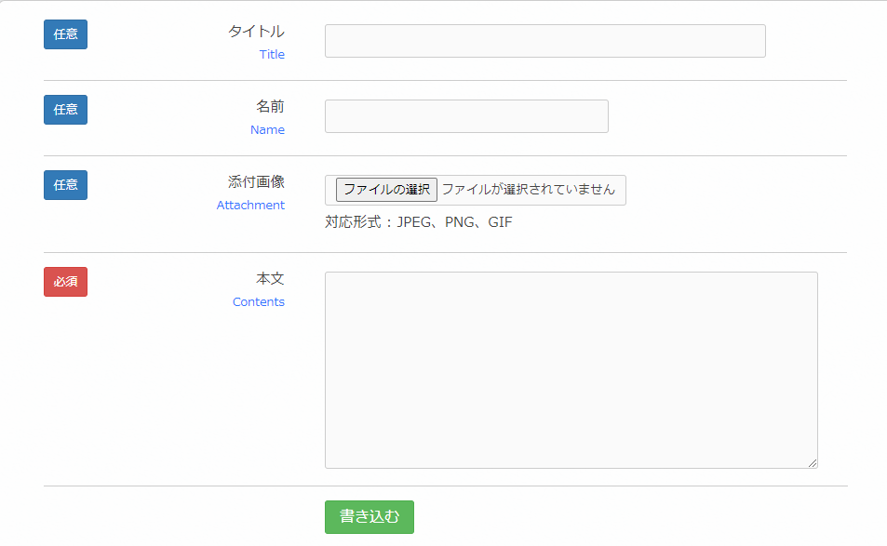
10

１１

１２

１３
14
１５
18
評価数
 |  |  |  | 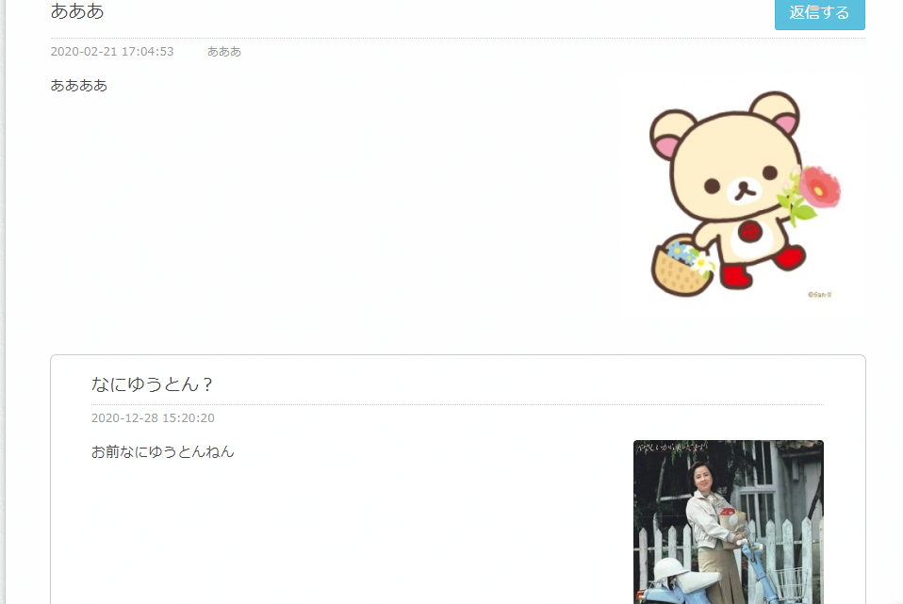
footer
前のページ
19
次のページ

 | 機能設計
 |  | 「16 件名」
 |  | 件名を入力する。

 |  | 「１０ 名前」
 |  |  | 名前を入力する。匿名かどうか選択可能

 |  | 「１１ 添付画像」
 |  |  | 自分のデバイスから画像を添付するか任意で選択可能

 |  | 「１２ 本文」
 |  |  | 書き込む内容を入力。

 |  | 「17 ランク」
 |  | ログインしている人のIDとテスト結果を紐づけて、自動表示

 |  | 「１３ 書き込む」クリック
 |  |  | 上記で入力した内容が表示される。その際ウィンドウアラートにて「書き込みをしてもいいですか？」と表示

 |  | 「18 評価数」
 |  | ボタンを付け、カウント

 |  | 「ページ切り替え」
 |  | 20件ごとにページを切り替える。新しいトピックが最初のページにくるようにする。

 |  | 「１４ 返信する」クリック
 |  |  | 内容に対して返信可能。
 |  |  | 返信をクリック、その後書き込む欄（10～12）が表示。

 |  | １５ 返信内容の表示

 |  | 「４ 検索入力」
 |  |  | 検索した内容によって近いものがヒットする

 |  | 「５ 検索」クリック
 |  |  | ４で入力したものがクリックするとQ&Qroom_resultに表示

 | 項目定義書

 | No
 |  | 物理名 |  |  | 論理名 |  | 画面型 |  | データ型 |  | min | max | DBテーブル |  | DBカラム | 備考

理解度選択
外部設計書 |  |  |  |  |  | 画面名 |  | 理解度選択 |  |  |  |  | 作成者 | 栗山謙 |  |  |  | 更新者
 |  |  |  |  |  | システム名 |  | 理解度テスト選択 |  |  |  |  | 作成日 | 2021-06-04 |  |  |  | 更新日
 |  |  |  |  |  | 備考

Komike(仮)
ログアウトはこちら
 | 画面設計
 |  | 1 |  |  |  |  | 2 |  |  |  |  |  |  |  |  |  |  |  | 3
受講者向け掲示板サイト

 |  |  | 4 |  | 5 |  | 6 |  |  | 7
メニュー⌂
雑談ルーム
Q&Aルーム
理解度テスト
パスワード変更はこちら

 |  |  |  | 8 |  |  |  |  |  | 9 |  |  |  |  |  | 10
HTML
CSS
JavaScript

 |  |  |  | 11 |  |  |  |  |  | 12 |  |  |  |  |  | 13
Java
SQL
サーバーサイドjava

 | 機能設計

 |  |  | 「8 HTML」クリック
 |  |  |  | HTML問題に遷移。テストが受けられる

 |  |  | 「9 CSS 」クッリク
 |  |  |  | CSS問題に遷移。テストが受けられる。

 |  |  | 「10 JavaScript」クリック
 |  |  |  | JavaScript問題に遷移。テストが受けられる。
 |  |  | 「11 Java」クリック
 |  |  |  | Java問題に遷移。テストが受けられる。

 |  |  | 「12 SQL」クリック
 |  |  |  | SQL問題に遷移。テストが受けられる。

 |  |  | 「13 Servlet」クリック
 |  |  |  | Servlet問題に遷移。テストが受けられる。

 |  |  | 各項目にそれぞれの成績とランクを表示
 |  |  | 受験していないテストには「未受験」と表示

 | 項目定義書

 | No |  | 物理名 |  | 論理名 |  | 画面型 |  | データ型 |  | min | max | DBテーブル |  | DBカラム |  | 備考
 |  | 8 |  |  | HTML
 |  | 9 |  |  | CSS
 |  | 10 |  |  | JavaScript
 |  | 11 |  |  | Java
 |  | 12 |  |  | SQL
 |  | 13 |  |  | Servlet

理解度テスト問題
外部設計書 |  |  |  | 画面名 |  | 理解度テスト問題 |  |  |  | 作成者 | 小野田陽樹 |  |  | 更新者
 |  |  |  | システム名 |  | Test_answer |  |  |  | 作成日 | 2021-06-04 |  |  | 更新日
 |  |  |  | 備考 |  | このページは問題のジャンルが変わってもこのフォーマットは変わらない

Komike(仮)
受講者向け掲示板サイト
メニュー⌂
雑談ルーム
Q&Aルーム
理解度テスト
ログアウトはこちら
1
2
3
 | 画面設計
4
5
6
7
パスワード変更はこちら

理解度テスト
問題ジャンル：HTML (選んだ問題が反映される)
8

問題1
ここに問題記入
〇 選択肢1
〇 選択肢2
〇 選択肢3
◎ 選択肢4
9

10
問題2
ここに問題記入
〇 選択肢1
〇 選択肢2
〇 選択肢3
◎ 選択肢4

問題3
ここに問題記入
〇 選択肢1
〇 選択肢2
〇 選択肢3
◎ 選択肢4

問題4
ここに問題記入
〇 選択肢1
〇 選択肢2
〇 選択肢3
◎ 選択肢4

・
・
・

問題20
ここに問題記入
〇 選択肢1
〇 選択肢2
〇 選択肢3
◎ 選択肢4

11
回答終了

 | 機能設計

 |  | 8:ジャンル定義
 |  | ジャンル選択で選んだジャンルの文字に代わる

 |  | 9:問題定義
 |  | 選ばれたジャンルの問題、選択肢が反映される

 |  | 10：選択肢クリック
 |  | 4つの選択肢をクリックするとその横のチェックマークが選択状態になる
 |  | なお何度でもクリックしなおすことができ、すべての問題が同じ動作をする

 |  | 11：回答終了
 |  | 回答を終了し、ジャンル、8でクリックした選択肢を参照して正解数、正解率、ランク、正誤表を反映する

 | 項目定義書

 | No | 物理名 | 論理名 |  | 画面型 |  | データ型 | min | max | DBテーブル |  | DBカラム | 備考
 | 8 | genre | ジャンル
 | 9 | problem | 問題
 | 10 | choice | 選択肢
 | 11 | replyend | 回答終了

理解度テスト結果
外部設計書 |  |  |  | 画面名 |  | 理解度テスト結果 |  |  |  | 作成者 | 小野田陽樹 |  |  | 更新者
 |  |  |  | システム名 |  | Test_result |  |  |  | 作成日 | 2021-06-04 |  |  | 更新日
 |  |  |  | 備考 |  | このページは問題のジャンルが変わってもこのフォーマットは変わらない

1
3
 | 画面設計
Komike(仮)
受講者向け掲示板サイト
メニュー⌂
雑談ルーム
Q&Aルーム
理解度テスト
ログアウトはこちら
2

パスワード変更はこちら

4
5
6
7

理解度テスト結果

問題ジャンル：HTML (選んだ問題が反映される)

8
9
10

正解率
今回のランク
正解数/問題数

75%
ゴールド
15問/20問

正誤表
11

1
2
3
4
5
6
7
8
9
10
11
12
13
14
15
16
17
18
19
20

〇
×
〇
〇
〇
×
〇
〇
〇
〇
〇
×
〇
×
〇
〇
〇
×
〇
〇

12

ジャンル選択

 | 機能設計

 |  | 8：正解数と問題数
 |  | 正解数は問題の正解した数を表示する

 |  | 9：正解率
 |  | 正解率は(正解数/問題数)×100の％で表示する

 |  | 10：ランク
 |  | ランクの変動が正解率で変動する
 |  | 60以上70未満ブロンズ
 |  | 70以上80未満シルバー
 |  | 80以上90未満ゴールド
 |  | 90以上プラチナ

 |  | 11：正誤表
 |  | 問題の解答と回答が一致なら〇
 |  | 違っているなら×と表示する

 |  | 12：ジャンルに戻る
 |  | クリックするとジャンル選択の画面に戻る

 | 項目定義書

 | No | 物理名 | 論理名 |  | 画面型 |  | データ型 | min | max | DBテーブル |  | DBカラム | 備考
 | 8 |  | 正解数/問題数
 | 9 |  | 正解率
 | 10 |  | ランク
 | 11 |  | 正誤表
 | 12 |  | ジャンルに戻る

新規登録結果
外部設計書 |  |  |  | 画面名 |  | 新規登録結果 |  |  |  | 作成者 | 奥冨乃葵 |  |  | 更新者
 |  |  |  | システム名 |  | regist_result |  |  |  | 作成日 | 2021-06-14 |  |  | 更新日
 |  |  |  | 備考

1
 | 画面設計
Komike(仮)
受講者向け掲示板サイト
2

新規登録

3
登録成功！新規登録完了しました。

ー ー ー ー ー ー ー 失 敗 し た 場 合 ー ー ー ー ー ー ー

4
登録失敗！もう一度やり直してください。

 | 機能設計

 |  | 3 新規登録に成功した際に表示

 |  | 4 新規登録に失敗した際に表示

 | 項目定義書

 | No | 物理名 | 論理名 |  | 画面型 |  | データ型 | min | max | DBテーブル |  | DBカラム | 備考
 | 8 |  | 正解数/問題数
 | 9 |  | 正解率
 | 10 |  | ランク
 | 11 |  | 正誤表
 | 12 |  | ジャンルに戻る

